Sheet1
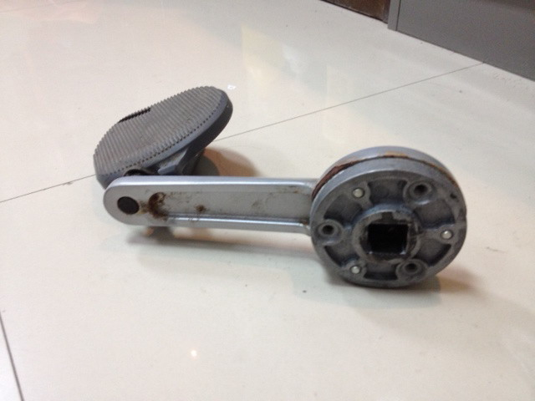
1. เครื่อง Life Fitness : จักรยานไฟฟ้า รหัส CARB2 ที่ถีบชุดเพลาข้อเหวี่ยงชำรุด

